Sheet1
序号 | 图片描述 | 文字描述 | 提出日期 | 完成日期 | 备注
1 | 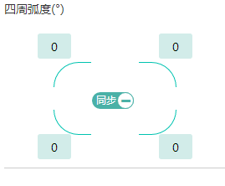 | 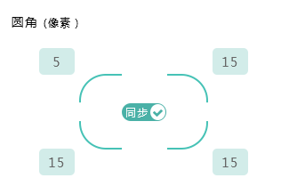 |  | 6/22/17 | 已修复
2 | 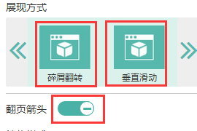 | 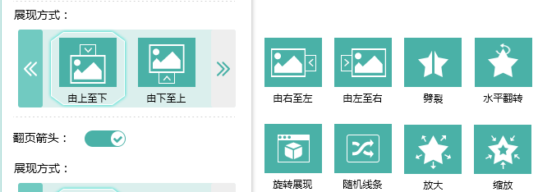 |  | 6/22/17 | 已修复
3 | 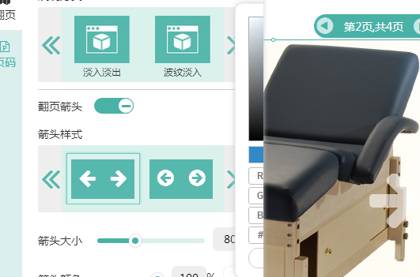 | 拾色器闪烁，有待完善
4 | 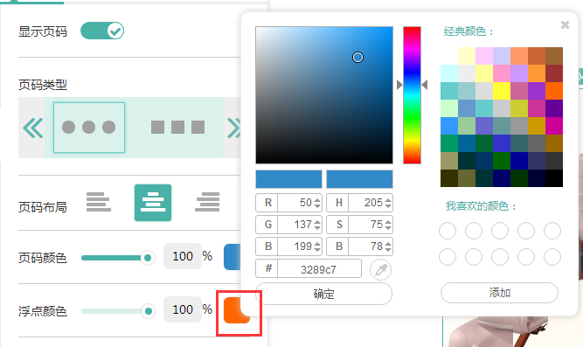 | 点击确定颜色没法更改，请前端优化 |  | 6/22/17 | 已修复
5 | 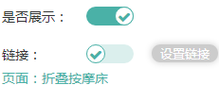 | 链接开关样式统一 |  | 6/22/17 | 已修复
7 | 无 | style设置切换后全屏设置图片不会自适应全屏 | 2017-06-22 | 6/22/17 | 已修复

8
9
10
11
12
13
14
15
16
17
18
19
20
21
22
23
24
25
26
27
28
29
30
31
32
33
34
35
36
37
38
39
40
41
42
43
44
45
46
47
48
49
50
51
52
53
54
55
56
57
58
59
60
61
62
63
64
65
66
67
68
69
70
71
72
73
74
75
76
77
78
79
80
81
82
83
84
85
86
87
88
89
90
91
92
93
94
95
96
97
98
99
100

